可申請獎勵上限
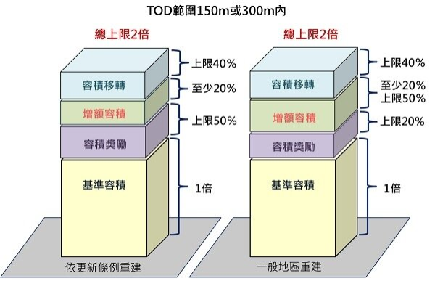
基地基本資料
基地面積 | 1,029.00
建物原容積 | 2,000.00
使用分區 | 第三種住宅區
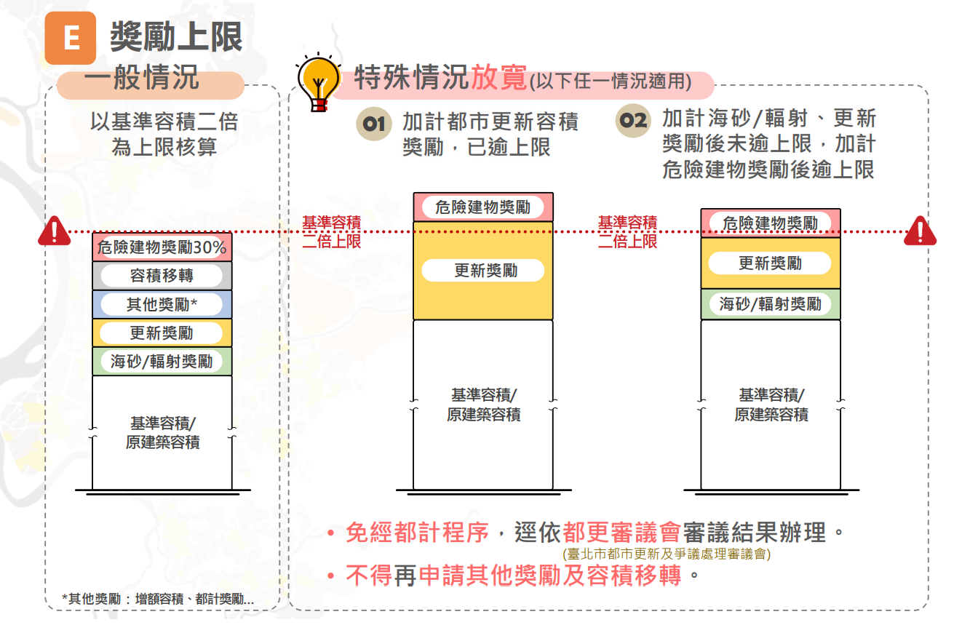
容積率 | 225%
法定容積 | 2,315.25

基地資訊與可申請容積獎勵上限設定
基地 | 法令規定項目 | 原容積 | 法定容積 | 獎勵加成 | 允建上限總容積 | 本案可申請 | 備註
基地1 | 1.2倍原容積 | 2,000.00 | 2,315.25 | 120% | 2,400.00 | 400.00 | 擇優
 | 原容積+0.3倍法定容積 | 2,000.00 | 2,315.25 | 30% | 2,694.58 | 379.32
 | 法定容積+0.5倍法定容積 | 2,000.00 | 2,315.25 | 50% | 3,472.88 | 1,157.63
基地2 | 1.2倍原容積 | - | - | 120% | - | - | 僅適用涉及跨分區之基地
 | 原容積+0.3倍法定容積 | - | - | 30% | - | -
 | 法定容積+0.5倍法定容積 | - | - | 50% | - | -
合計(基地1+基地2) |  | 2,000.00 | 2,315.25 | - | 3,472.88 | 1,157.63

